การตั้งจุดตรวจ
ข้อมูลผลการดำเนินงานในเชิงสถิติ การตั้งจุดตรวจ จุดสกัด ประจำปีงบประมาณ พ.ศ. 2569 สถานีตำรวจภูธรชุมตาบง

ผลการดำเนินงานในการตั้งจุดตรวจ จุดสกัด เดือน พฤศจิกายน พ.ศ.2568
เดือน/ปี | จำนวนตั้งจุด | จำนวนการเรียกตรวจ | พบกระทำความผิด | จำนวนออกใบสั่ง | ไม่พบการกระทำผิด | ว่ากล่าว ตักเตือน
 |  | (ราย) | (ราย) | เปรียบเทียบปรับ (ราย) | (ราย) | (ราย)
244289 | 1 | 20 | 4 | 0 | 16 | 4
รวม | 1 | 20 | 4 | 0 | 16 | 4
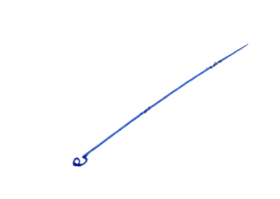
ข้อมูล ณ วันที่ 2 เมษายน 2569

 |  |  |  | ตรวจแล้วถูกต้อง
 |  |  | พันตำรวจเอก
 |  |  |  | ( เรืองยศ เกษรบัว )
 |  |  |  | ผู้กำกับการสถานีตำรวจภูธรชุมตาบง

